국문이력서(선주 무관, 전 지원자)
 | 국 문 이 력 서 |  |  |  | 지원직급
 |  |  |  |  | 3/O
인적사항

성 명 | 김현성 |  | 출생연월 | 37868 | 사 진
출 생 지 | 대한민국, 서울 |  | 본인연락처 | 010-2977-6461 | 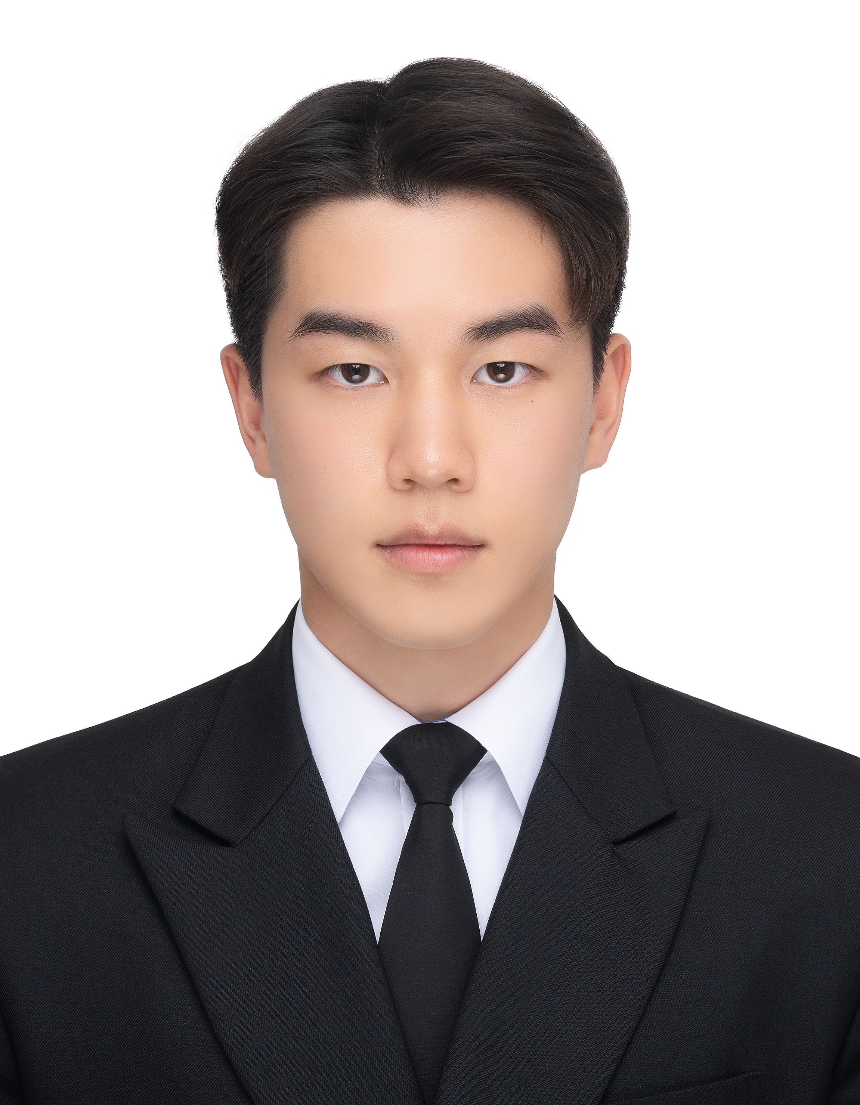
결혼여부 | 미혼 |  | 비상연락처 | 010-8949-9007
가족관계 | 부1, 모1, 남동생1
E-mail | tolsky@naver.com
주 소 | 경기도 용인시 수지구 신봉동 신봉 2로 26 109동 202호
어학능력 (English)

말하기 | 중 | 쓰 기 | 중 | 공식어학증명 | 취득점수
듣 기 | 상 | 읽 기 | 상 | TOEIC | 905
어학능력 (Japanses)

말하기 |  | 쓰 기 |  | 공식어학증명 | 취득점수
듣 기 |  | 읽 기
학력사항(Education in school)

2022.03.02~ |  | 대한민국 목포 해양대학교/ 항해학부 입학 |  |  |  | (
2019.03.04~2022.01.05 |  | 대한민국 신봉고등학교 졸업

일반경력사항(Experience and Skill)

2024.01.10~2024.06.15 |  | SIRE and PSC as A/O

